상품제안서
지클랜넥밴드 선풍기 넥윙 GNF01 | 상품코드: F25566

 |  |  |  |  |  |  | 02-412-0044 | www.easy1.co.kr
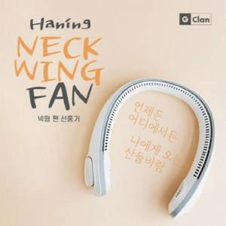

【상세/제작정보】

【인쇄/포장옵션】 | 레이저 / 포장지포장

【공급단가】 | 수량 | 50~ | 100~ | 500~ | 1,000~ | 2,000~
*VAT별도 | 단가 | 156,000원 | 153,400원 | 149,500원 | 146,900원 | 143,000원

【상품 URL】 | http://www.easy1.co.kr/src/goods_detail.php?gdno=25566

